English
Core | Picture | RAM | Flash | Interface Connectors | LCD | Microphone | LED | MEMS | Battery | Size | Package Include
BASIC |  | 520KB | 4MB | I2C+I/O+UART | 2 inch, 320×240 Colorful TFT LCD, ILI9341 | - | - | - | 150mAh @ 3.7V | 54 × 54 × 12.5mm | · 1x M5Stack BASIC · 1x M5Stack BASIC Bottom · Type-C USB Cable · User Manual
GRAY |  | 520KB | 16MB (old: 4MB) | I2C+I/O+UART | 2 inch, 320×240 Colorful TFT LCD, ILI9341 | - | - | MPU9250 | 150mAh @ 3.7V | 54 × 54 × 12.5mm | · 1x M5Core GRAY · 1x M5Core Bottom · Type-C USB Cable · User Manual
Fire |  | 520KB + 4MB PSRAM | 16MB | I2C+I/O+UART | 2 inch, 320×240 Colorful TFT LCD, ILI9341 | MEMS Analog BSE3729 | SK6812 3535 RGB LED×10 | MPU9250 | 600mAh @ 3.7V | 54 × 54 × 21mm | · 1x M5Stack FIRE · 1x M5GO Base · 1x M5GO CHG BASE · Type-C USB Cable · User Manual
Faces |  | 520KB | 16MB (old: 4MB) | I2C+I/O+UART | 2 inch, 320×240 Colorful TFT LCD, ILI9341 | - | - | MPU9250 | 600mAh @ 3.7V | 54 × 108 × 12.5mm | · 1x M5Stack GRAY · 3x Panels (Keyboard, Gameboy, Calculator) · 1x FaceBottom · 1x Charging Base · 1x Type-C USB Cable · 1x User Manual
M5GO Lite |  | 520KB | 16MB | I2C+I/O+UART | 2 inch, 320×240 Colorful TFT LCD, ILI9341 | MEMS Analog BSE3729 | SK6812 3535 RGB LED×10 | MPU9250 | 600mAh @ 3.7V | 54 × 54 × 21mm | · 1x M5Stack Core · 1x M5GO Bottom · 1x Charging Base · 1x Units(ENV) · Cable · 1x User Manual
M5GO | 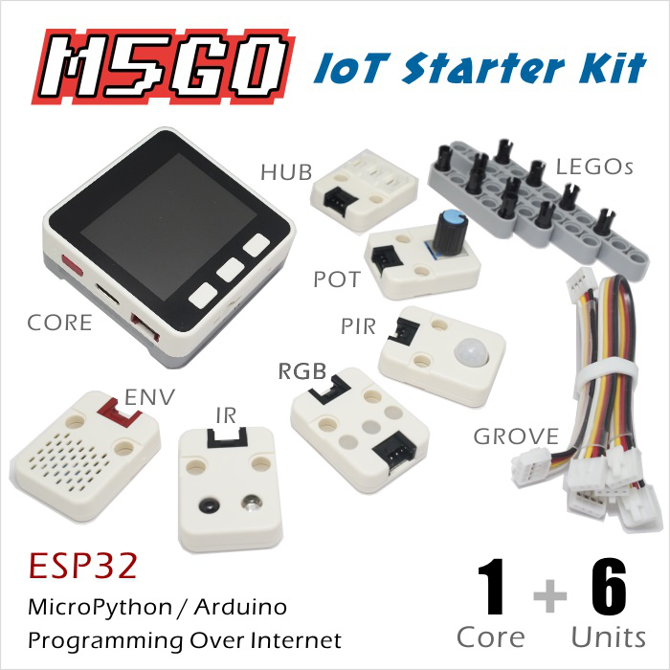 | 520KB | 16MB | I2C+I/O+UART | 2 inch, 320×240 Colorful TFT LCD, ILI9341 | MEMS Analog BSE3729 | SK6812 3535 RGB LED×10 | MPU9250 | 600mAh @ 3.7V | 54 × 54 × 21mm | · 1x M5Stack Core · 1x M5GO Bottom · 1x Charging Base · 6x Units(ENV, RGB, IR, ANGLE, HUB, PIR) · Accessories · Cable · 1x User Manual

miniCore | Picture | RAM | Flash | Interface Connectors | LCD | Microphone | LED | MEMS | Battery | Size | Package Include
M5Stick |  | 520KB | 4MB | I2C | 1.3' OLED Screen(64×128) | - | LED | - | 80mAh | 48 × 24 × 18mm | · 1x M5Stick including 80mAh-Battery · 1x Type-C USB Cable
M5Stick(Watch/Wall Kit) | 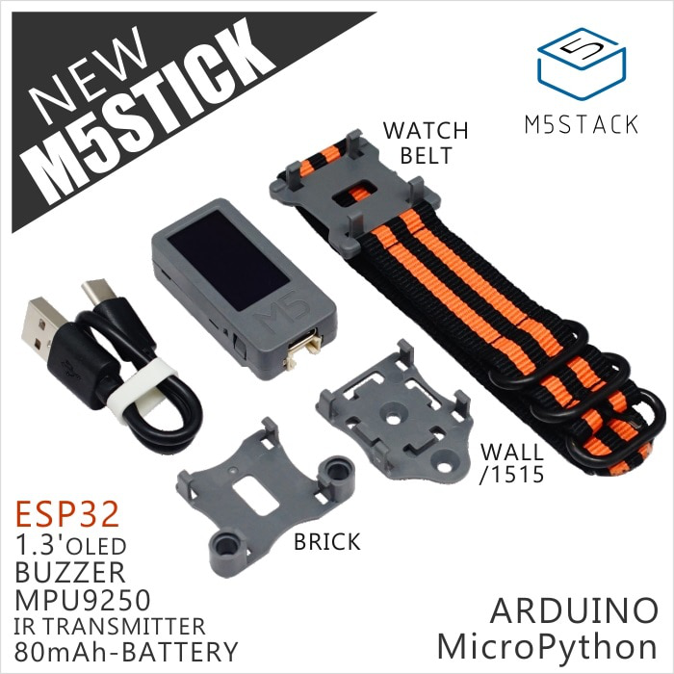 | 520KB | 4MB | I2C | 1.3' OLED Screen(64×128) | - | LED | MPU9250 | 80mAh | 48 × 24 × 18mm | · 1x M5Stick including 80mAh-Battery · Wall/1515 · Watch Belt · Brick · 1x Type-C USB Cable

